BT1
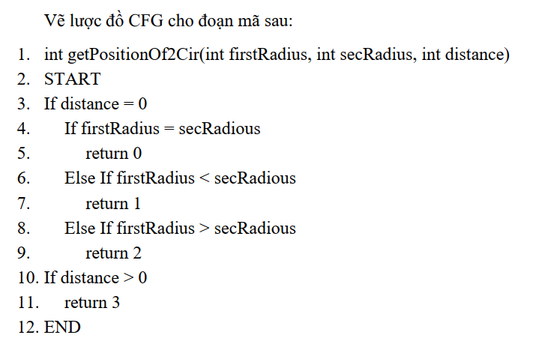
mẫu test case
1

2

BT2
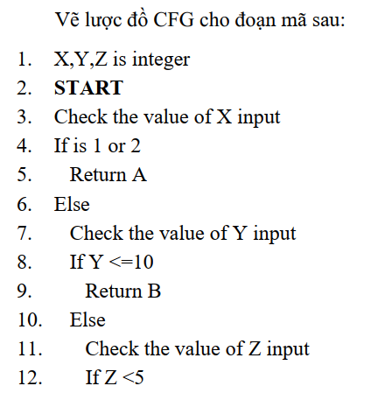

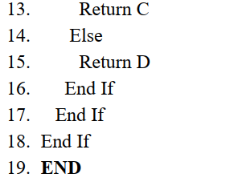

BT3
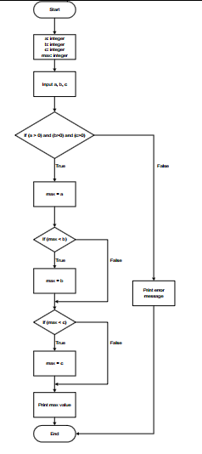
Tự đánh node, tách node

BT4
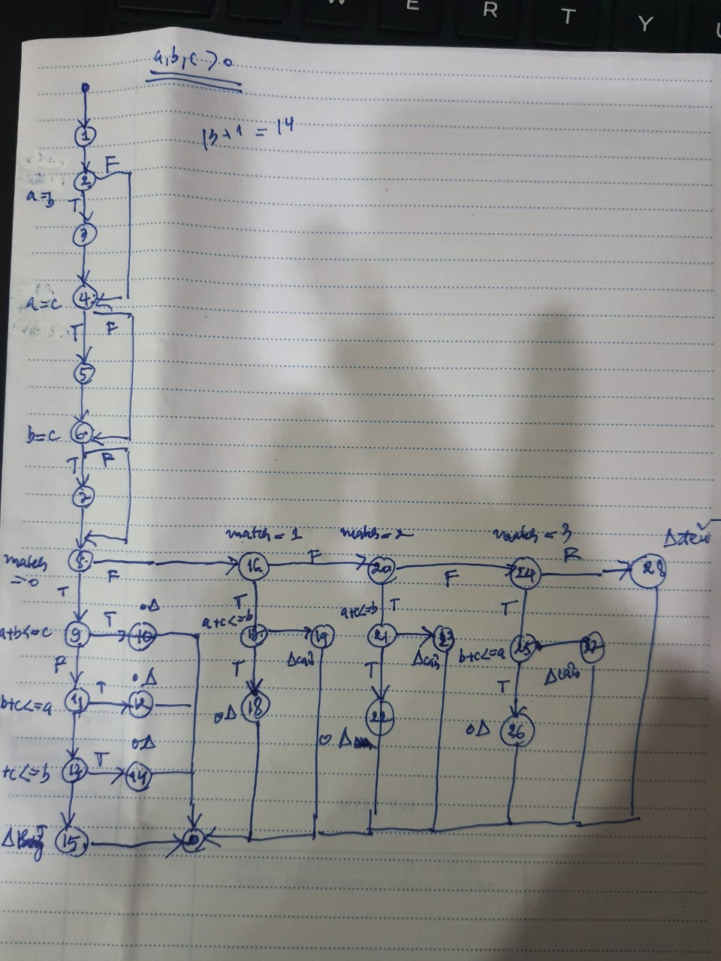
sắp mã có thứ tự trên word rồi cắt vào sheet, vẽ biểu đồ node (hình gợi ý, cần bao nhiêu đường để phủ nhánh)
1. String Triangle( int a, int b, int c ) {
2. int match = 0;
3. if (a == b)
4. match = match + 1;
5. if (a == c)
6. match = match + 2;
7. if (b == c)
8. match = match + 3;
9. if (match == 0)
10 | if ((a + b) <= c)
11 |  | return ("Not a Triangle");
12 | else if ((b + c) <= a)
13 |  | return ("Not a Triangle");
14 | else if ((a + c) <= b)
15 |  | return ("Not a Triangle");
16 | else return ("Triangle is Scalene");
17. else if (match == 1)
18 | if ((a + c) <= b)
19 |  | return ("Not a Triangle");
20 | else return ("Triangle is Isosceles");
21. else if (match == 2)
22 | if ((a + c) <= b)
23 |  | return ("Not a Triangle");
24 | else return ("Triangle is Isosceles");
25. else if (match == 3)
26 | if ((b + c) <= a)
27 |  | return ("Not a Triangle");
28 | else return ("Triangle is Isosceles");
29. else return ("Triangle is Equilateral");
30. } |  |  | # | Path | input |  |  | output
 |  |  |  |  | a | b | c
 |  |  | 1 | 1-2-3-4-5-6-7-8-9-10-12-14-16
 |  |  | 2 | 1-2-3-4-5-6-7-8-9-10-11
 |  |  | 3 | 1-2-3-4-5-6-7-8-9-10-12-13
 |  |  | 4 | 1-2-3-4-5-6-7-8-9-10-12-14-15
 |  |  | 5 | 1-2-3-4-5-6-7-8-9-17-18-19
 |  |  | 6 | 1-2-3-4-5-6-7-8-9-17-18-20
 |  |  | 7 | 1-2-3-4-5-6-7-8-9-17-21-22-23
 |  |  | 8 | 1-2-3-4-5-6-7-8-9-17-21-22-24
 |  |  | 9 | 1-2-3-4-5-6-7-8-9-17-21-25-26-27
 |  |  | 10 | 1-2-3-4-5-6-7-8-9-17-21-25-26-28
 |  |  | 11 | 1-2-3-4-5-6-7-8-9-17-21-25-29-30
 |  |  | 12 | 1-2-3-5-7-9-10-12-14-16

BT5
